Interface utilisateur
Dimensionnement d'une paroi de soutènement réalisée avec la méthode du soil mixing
Le but de cette feuille de calculs Excel est d'assiter le dimensionnement d'une paroi de soutènement sur base des normes belges de dimensionnement de ce type d'ouvrage telles que décrites dans l'ouvrage Handbook - Soil mix walls de N. Denies et N. Huybrecht. Un logiciel de calcul de efforts dans une paroi de soutènement est nécessaire en parallèle de cette feuille de calculs car elle se base sur ceux-ci afin de vérifier la résistance de la paroi.

Le dimensionnement est divisé en une vérification aux ELU pour la phase de construction la plus dimensionnante puis la vérification aux ELS des autres phases. Les deux types de vérifications sont divisés en 3 étapes chacune ci-dessous. Un code couleur indique les valeurs à entrer manuellement dans la case ou celles utiles pour le code de calculs des efforts.

 |  | Code couleur : |  |  | Données à entrer |  |  | Données issues du code de calculs
ELU
Étape 1 : Estimation du moment afin de permettre le choix du profilé
Données |  |  |  |  |  | Résistances |  |  | Output / input code
Classe de risque | RK2 |  |  |  |  | fsm,m [MPa] | 3.1857142857 |  | A [m²/m'] | 0.66
Durée travaux [ans] | 0.25 |  |  |  |  | fsm,d [MPa] | 1.3515151515 |  | Ism [m4/m'] | 0.013864583333
Durée vie [ans] | 50 |  |  |  |  | fsm,td [MPa] | 0.21723939896 |  | Esm [MPa] | 678.99323806
Durée cure [jours] | 28 |  |  |  |  | τsm,d [MPa] | 0.21723939896 |  | EIsm/m' [kNm²/m'] | 9413.9583318
Test in-situ ? | NON

a [m] | 1.2 |  |  |  |  |  |  |  | Output code
hsm [m] | 0.55 |  |  |  |  |  |  |  | MEd [kNm/m] | 61.46
H [m] | 9
H fouille [m] | 4

z nap [m] | 2
Nombre de couches | 4
Couche | h [m] | hdéb [m] | hfin [m] | γ' [kN/m³] | γ sat [kN/m³] | φ' [°] | c' [MPa] | qc [MPa] | k [N/m²/m] | fsm,k [MPa]
1 | 0.6 | 0 | 0.6 | 16 | 17 | 30 | 0 | 3 | 6.00E+06 | 4
2 | 2.4 | 0.6 | 3 | 17 | 18 | 35 | 0.06 | 2 | 4.00E+06 | 2.72
3 | 5 | 3 | 8 | 17 | 18 | 34.5 | 0.056 | 2 | 4.00E+06 | 2.23
4 | 1 | 8 | 9 | 18 | 20 | 32 | 0 | 10 | 2.00E+07 | 6

Étape 2 : Vérifications des efforts dans la paroi
Diagramme d'interaction M-N
 | ELU |  | Charges
0 | 1398.1 | 67.66 | 50
150.06683149 | 133.8
150.69186906 | 66.9
150.06683149 | 0
Input |  |  | Output / input code |  |  | Vérifications
Profilé | IPE 300 |  | EI-1 [kNm²/a] | 28787.613323 |  | Effet d'arc
fyd [MPa] | 235 |  | EI-2 [kNm²/a] | 36245.743383 |  | Mid ? | TRUE
h [mm] | 300 |  | EI-eff/m' [kNm²/m''] | 27097.231961 |  | Base ? | TRUE
b [mm] | 150 |  | I-eff [m4/m'] | 0.039907955547 |  | Cisaillement ? | TRUE
tw [mm] | 7.1
tf [mm] | 10.7 |  | Output code |  |  | Cisaillement | TRUE
r [mm] | 15 |  | MEd [kNm/m'] | 67.66 |  | M-V | FALSE
A [mm²] | 5380 |  | VEd [kN/m'] | 51.78
Av [mm²] | 2570 |  | NEd [kN/m'] | 50
Iy [mm4] | 83560000 |  | σ hor,rep [kN/m²] | 47.5
Wél [mm³] | 557000 |  | Ls [m] | 1.5
Wpl [mm³] | 628000
Ea [MPa] | 210000
Classe flexion | 1
Classe compression | 2
Suffisant ? | TRUE

Étape 3 : Vérification de la hauteur
Étape 3 : Vérification de la hauteur
Input |  |  | Vérification
Hcr [m] | 8.15 |  | Hmur [m] | 8.85
Mcr [kNm] | 1.9714475456 |  | Lg transfert | TRUE

ELS
Étape 4 : Résistances et rigidité
Résistances |  |  | Output / input code
fsm,m [MPa] | 3.1857142857 |  | A [m²/m'] | 0.66
fsm,d [MPa] | 1.1487878788 |  | Esm [MPa] | 339.49661903
fsm,td [MPa] | 0.18465348912 |  | EIsm/m' [kNm²/m'] | 4706.9791659
τsm,d [MPa] | 0.18465348912

Étape 5 : Vérifications résistances
Diagramme d'interaction M-N
 | ELS |  | Charges
0 | 1052.3347 | 72.699 | 53.208525437
110.02291599 | 0
Output / input code |  |  | Vérifications
EI-1 [kNm²/a] | 20313.389963 |  | Cisaillement | TRUE
EI-2 [kNm²/a] | 31140.629791 |  | M-V | FALSE
EI-eff/m' [kNm²/m''] | 21439.174898
I-eff [m4/m'] | 0.063149892211
 |  |  | Effet d'arc
Output code |  |  | Mid ? | TRUE
MEd [kNm/m'] | 66.09 |  | Base ? | TRUE
VEd [kN/m'] | 51.04 |  | Cisaillement ? | TRUE
NEd [kN/m'] | 50
σ hor,rep [kN/m²] | 47.5
Ls [m] | 1.5

NEd,sm [kN/m'] | 1.6286132391
NEd,a [kN/a] | 53.208525437
VEd,a [kN/a] | 56.144
MEd,a [kNm/a] | 72.699

Étape 6 et 7 : Vérification hauteur et déformation
Vérification
Lmin [m] | 0.36853629223
OK ? | TRUE

fmax [mm] | 40

Calculs (ELU)
 |  |  |  |  |  |  |  |  |  | ELU | Phase de construction la plus critique
Données |  |  |  |  |  |  |  |  |  | fsm,k [MPa] | 2.23 | Esm [MPa] | 678.99323806 | η1 [-] | 1 | Point A |  | %EA [-] | 5.3% | Vpl,Rd [kN/a] | 348.69069508
Classe de risque | RK2 |  |  | Profilé | IPE 300 |  |  |  |  | fsm,m [MPa] | 3.1857142857 | EIsm/m' [kNm²/m'] | 9413.9583318 | φ [mm] | 45.205635371 | A-Npl,Rd [kN] | 1398.1 | NEd,sm [kN/m'] | 2.6633604108 | OK ? | TRUE
Durée travaux [ans] | 0.25 |  |  | fyd [MPa] | 235 |  |  | Donnée |  | αsm [-] | 1 | MEd [kNm/m] | 61.46 | η2 [-] | 0.86794364629 | A-M [kNm] | 0 | NEd,a [kN/b] | 52.070303548 | Interaction ? | FALSE
Durée vie [ans] | 50 |  |  | h [mm] | 300 |  |  | Valeur issue du code |  | γsm [-] | 1.5 | MRd,él [kNm/m] | 130.895 | fbd [MPa] | 0.13515151515 |  |  | VEd,a [kN/b] | 56.958
Durée cure [jours] | 28 |  |  | b [mm] | 150 |  |  | Vérification |  | kf [-] | 1.1 | MRd,pl [kNm/m] | 147.58 |  |  | Point B |  | MEd,a [kNm/b] | 74.426 | Mcr [kNm] | 1.9714475456
Test in-situ ? | NON |  |  | tw [mm] | 7.1 |  |  |  |  | β [-] | 1 | OK ? | TRUE | Effet arc ? | TRUE | Fsm1 [kN] | 30.409090909 | σ'sm,d [N/mm²] | 0.0048424734741 | Hcr [m] | 8.15
 |  |  |  | tf [mm] | 10.7 |  |  |  |  | fsm,d [MPa] | 1.3515151515 |  |  | hbg [m] | 0.4143 | Fa [kN] | 1264.3 | OK ? | TRUE | Hprof [m] | 8.65
a [m] | 1.2 |  |  | r [mm] | 15 |  |  |  |  | fsm,tk [MPa] | 0.35844500828 | n | 309.28143055 | zbg1 [m] | 0.40572 | NA profilé | TRUE |  |  | Hmur [m] | 8.85
hsm [m] | 0.55 |  |  | A [mm²] | 5380 |  |  |  |  | fsm,tm [MPa] | 0.51206429755 | EI-1 [kNm²/a] | 28787.613323 | α [-] | 53.519807935 | xf [m] | 0.1418042128 | Point A
Le [m] | 1.2 |  |  | Av [mm²] | 2570 |  |  |  |  | fsm,td [MPa] | 0.21723939896 | c2 [m] | 0.125 | dbg [m] | 0.12060936764 | B-Mpl,Rd [kNm] | 169.1576775 | A-Npl,Rd [kN] | 1264.3 | Oa [m] | 1.1858
bc1 [m] | 0.3 |  |  | Iy [mm4] | 83560000 |  |  |  |  | τsm,d [MPa] | 0.21723939896 | c1 [m] | 0.125 | dbg,mid1 [m] | 0.20286 | Fsm2 [kN] | 33.012109091 | A-M [kNm] | 0 | Lmin [m] | 0.31198782
bc2 [m] | 0.18 |  |  | Wél [mm³] | 557000 |  |  |  |  |  |  | d [m] | 0.41965 | zbg2 [m] | 0.34668 | Faw [kN] | 464.8441 |  |  | OK ? | TRUE
Ism/a [m4] | 0.0166375 |  |  | Wpl [mm³] | 628000 |  |  |  |  | γ_γ' [-] | 1 | Af [m²] | 0.001605 | Itération ? | TRUE | NA âme | TRUE | Point B
H [m] | 9 |  |  | Ea [MPa] | 210000 |  |  |  |  | γ_φ' [-] | 1.25 | ρ | 0.012748719171 | α [-] | 49.128682104 | xw [m] | 0.25631427266 | B-N [kN] | 0
A [m²] | 0.099 |  |  | Classe flexion | 1 |  |  |  |  | γ_c' [-] | 1.25 | ξe | 0.33847731372 | dbg [m] | 0.11342717037 | B-Mpl,Rd [kNm] | 150.06683149 | B-Mpl,Rd [kNm] | 130.895
Hfouille [m] | 4 |  |  | Classe compression | 2 |  |  |  |  | Ψ [-] | 0 | xe [m] | 0.1420420047 | dbg,mid1 [m] | 0.17334 | B-N [kN] | 0
 |  |  |  |  |  |  |  |  |  | cor [mm] | 0 | hw [m] | 0.2786 | zbg2 [m] | 0.35652 | B-Mpl,Rd [kNm] | 150.06683149 | M [kNm] | N [kN]
z nap [m] | 2 |  |  |  |  |  |  |  |  |  |  | c1b [m] | 0.13035 | Itération ? | FALSE |  |  | 0 | 0
Nombre de couches | 4 |  |  |  |  |  |  |  |  | Hd [m] | 9.3 | I2 [m4] | 0.053381596975 | σ hor [kPa] | 64.125 | Point C |  | 0 | 0
Couche | h [m] | hmin [m] | hmax [m] | qc | γ' [kN/m³] | γ sat [kN/m³] | φ'd [°] | c'd [kPa] | fsm,k [MPa] |  |  | EI-2 [kNm²/a] | 36245.743383 | σ'arch,base [MPa] | 0.29905043084 | NA semelle | FALSE
1 | 0.6 | 0 | 0.6 |  | 16 | 17 | 24.791280897 | 0 | 4 |  |  | EI-eff/m' [kNm²/m''] | 27097.231961 | N'base [N/mm] | 33.92044417 | C-N [kN] | -19507.5
2 | 2.4 | 0.6 | 3 |  | 17 | 18 | 29.256067641 | 0.048 | 2.72 |  |  |  |  | Vmid [N/mm] | 19.2375 | NA âme | TRUE
3 | 5 | 3 | 8 |  | 17 | 18 | 28.803084829 | 0.0448 | 2.23 |  |  | MEd [kNm/m'] | 67.66 | N'mid [N/mm] | 27.937700808 | C-N [kN] | 133.8
4 | 1 | 8 | 9 |  | 18 | 20 | 26.560260203 | 0 | 6 |  |  | VEd [kN/m'] | 51.78 | σ'arch,mid,max [MPa] | 0.32234568833 | C-N [kN] | 133.8
 |  |  |  |  |  |  |  |  |  |  |  | NEd [kN/m'] | 50 | σ'arch,mid,m [MPa] | 0.16117284417 | C-M [kNm] | 150.06683149
 |  |  |  |  |  |  |  |  |  |  |  | σ hor,rep [kN/m²] | 47.5 | υ' [-] | 0.99108
 |  |  |  |  |  |  |  |  |  |  |  | Ls [m] | 1.5 | σRd,mid [N/mm²] | 0.80367578182 | Point D
 |  |  |  |  |  |  |  |  |  |  |  |  |  | Mid ? | TRUE | Wpl [mm³] | 602098.379
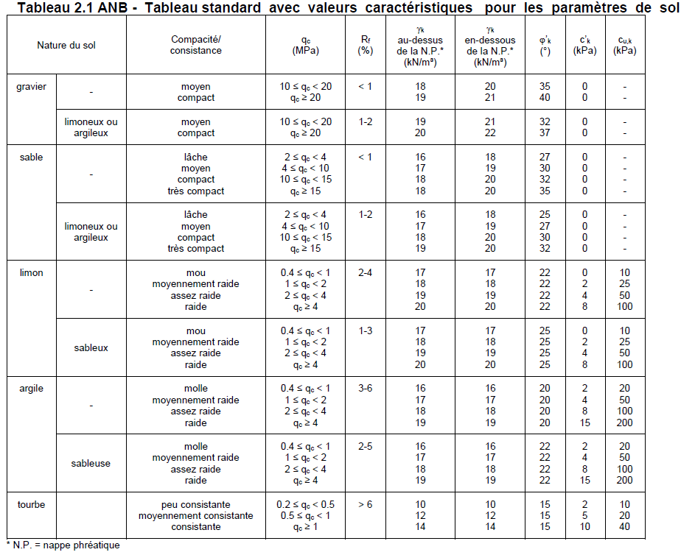
 |  |  |  |  |  |  |  |  |  |  |  |  |  | k2 [-] | 0.85 | D-Mmax [kNm] | 150.69186906
 |  |  |  |  |  |  |  |  |  |  |  | MEd [kNm/m'] | 67.66 | σRd,base [N/mm²] | 1.1385406909 | D-N [kN] | 66.9
 |  |  |  |  |  |  |  |  |  |  |  | NEd [kN/m'] | 50 | Base ? | TRUE | D-M [kNm] | 150.69186906
 |  |  |  |  |  |  |  |  |  |  |  |  |  | τEd [N/mm²] | 0.16647196262
 |  |  |  |  |  |  |  |  |  |  |  |  |  | τRd [N/mm²] | 0.24141532558 | M [kNm] | N [kN]
 |  |  |  |  |  |  |  |  |  |  |  |  |  | Cisaillement ? | TRUE | 0 | 1398.1
 |  |  |  |  |  |  |  |  |  |  |  |  |  |  |  | 150.06683149 | 133.8
 |  |  |  |  |  |  |  |  |  |  |  |  |  |  |  | 150.69186906 | 66.9
 |  |  |  |  |  |  |  |  |  |  |  |  |  |  |  | 150.06683149 | 0

Cache

RK1 | OUI | ELU
RK2 | NON | ELS
RK3

